Feuil1
Abréviation | Signification | Jeu | Réel
--- | ambulance privée |  | 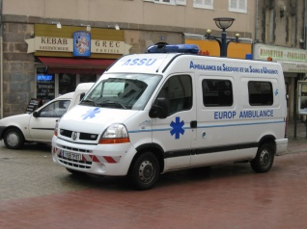
--- | dépanneuses |  | 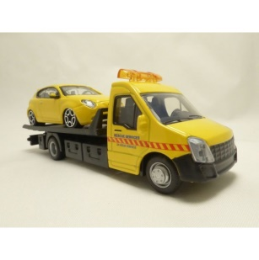
--- | patrouilleur autoroutier |  | 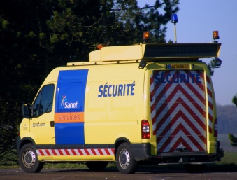 |  | prototype 2018 à droite
ABE | avion bombardier d'eau (canadair) | 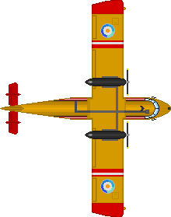
BRI | Brigade rapide d'interception (interception à grande vitesse) |  | 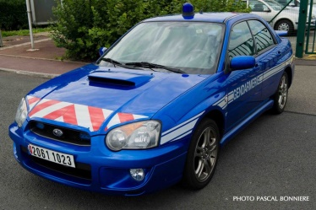
CCF | camion citerne feux de forêt |  | 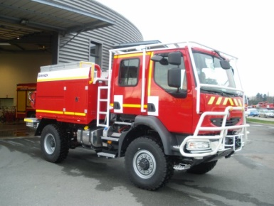
CCGC | camion citerne grande capacité |  | 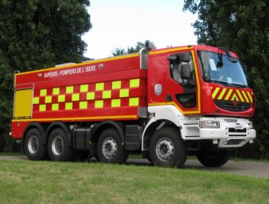
Dragon | hélicoptère de la sécurité civile
EPA | échelle pivotante automatique |  | 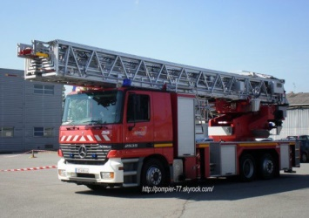
ERDF | Camion nacelle d'ERDF (2 formats) |  | 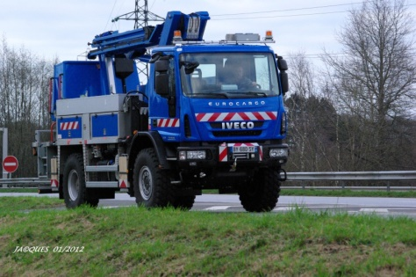
ERDF/GRDF (VL) | Véhicule pour "urgence gaz" ou "urgence électricité" |  | 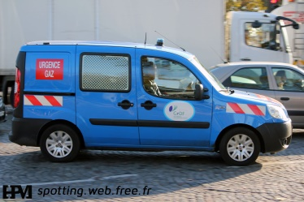
FBI | SUV undercover (que Louis aime pas trop voir) |  | 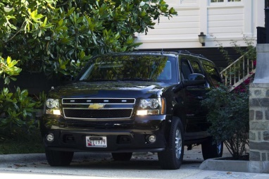
FOD | fourgon (pour) opérations diverses (FPT+EPA+VSR) [vers. Américaine] |  | 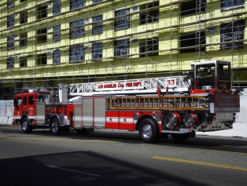
FPT | Fourgon pompe tonne (pour les incendies)
FPTSTR | FPT+VSR |  | 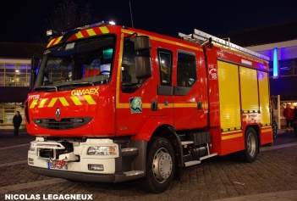
Gaitan | Hélicoptère de la gendarmerie |  | 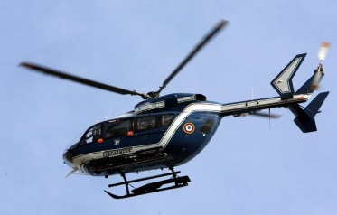
NRBC | Véhicule spécial pour les risques chimiques et radiologiques (nucléaire)
PCM | Poste de commandement mobile |  | 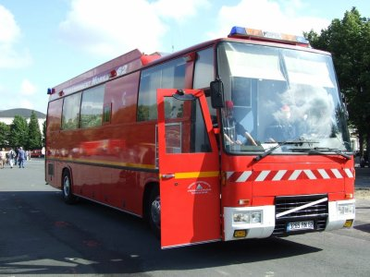 | 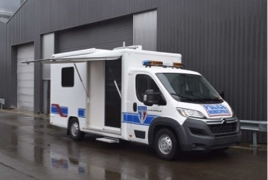
Prisonner | fourgon de transport de prisonniers |  | 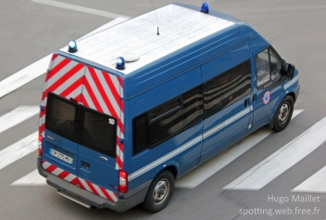
SWAT | fourgon blindé d'assault |  | 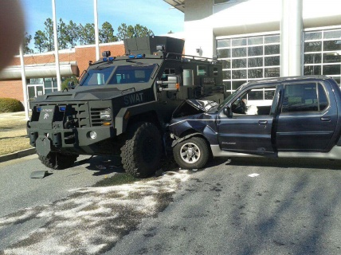
UMH | Unité médicalisée d'urgence (ambulances SMUR/SAMU) |  | 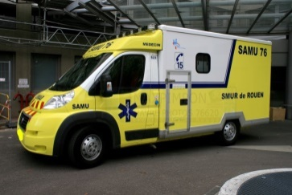
Victor | Hélicoptère du SMUR/SAMU
VL | Voiture de police ou de pompier |  | 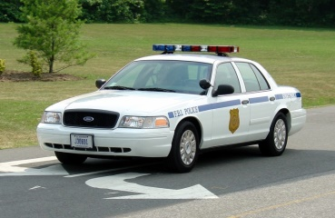
VL(R)HR | véhicule de liaison (radio) hors route |  |  | 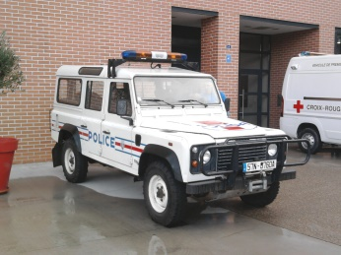
VLM | véhicule léger médicalisé
VLu | Voiture de police banalisée (undercover)
VSAV | Véhicule de secours et d'assistance aux blessés (ambulances pompiers) |  | 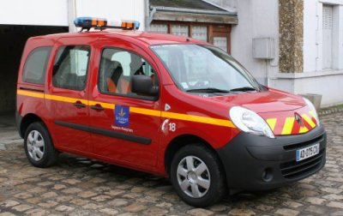
VSR | véhicule de secours routier |  | 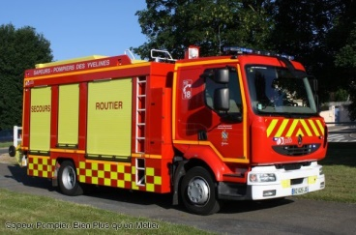 | 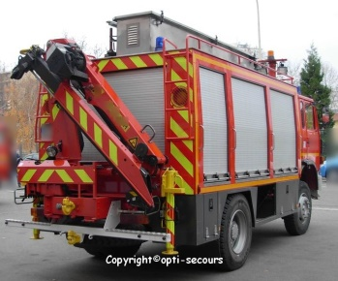
VTU | Véhicule toute utilité (une camionnette qui sert à transporter du matos) |  | 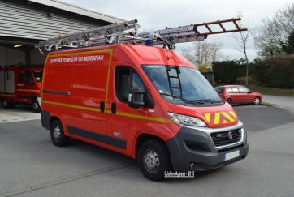
GM | Grue mobile | 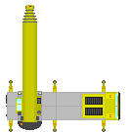 | 